Sheet1
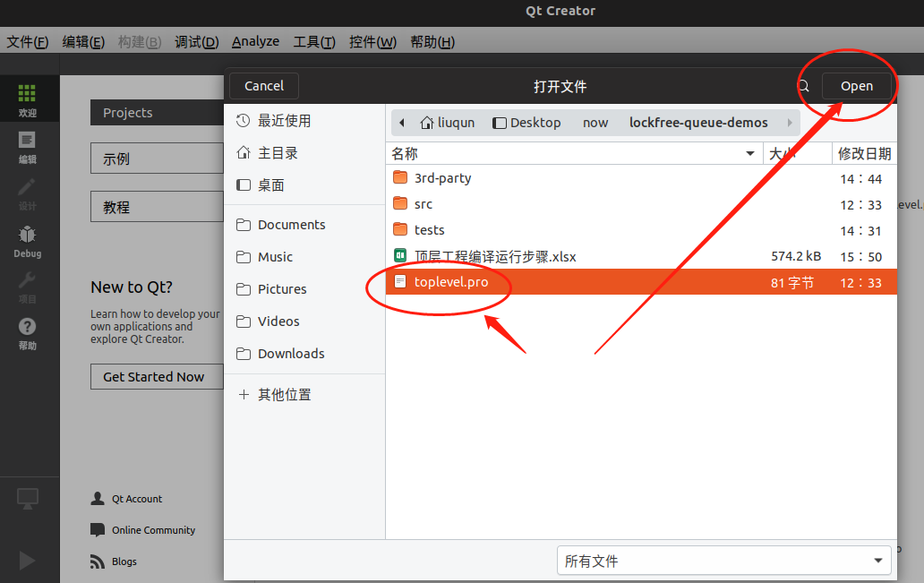
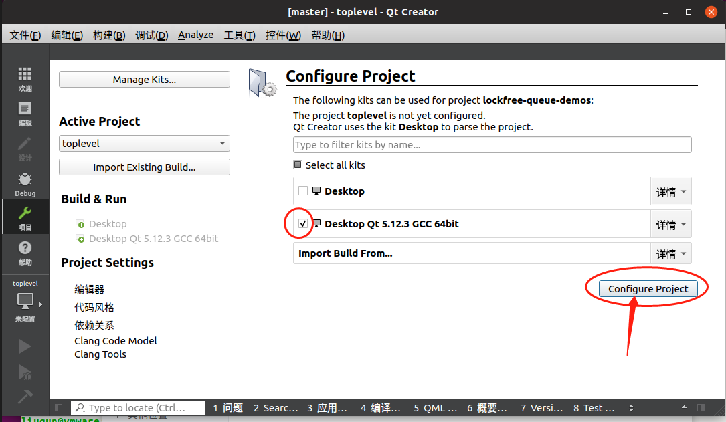
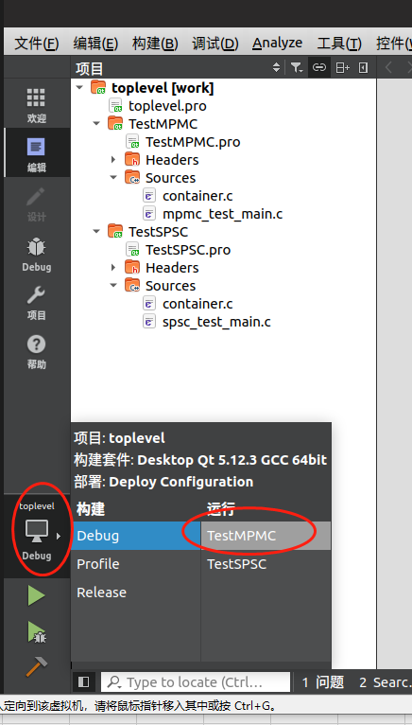
Ubuntu编译环境配置

二、编译说明
打开Qt工程
使用QtCreator打开顶层工程文件, 选择X86_64位编译器套件点击右下角configure 按钮完成配置，如左图所示
进入Debug调试模式
如左图所示,选择要测试的子工程:
TestMPMC对应多生产者多消费者模式;
TestSPSC对应单生产者单消费者模式.

